상품제안서
라벨 캔버스 파우치 [PH197] | 상품코드: F29887

 |  |  |  |  |  |  | 02-412-0044 | www.easy1.co.kr
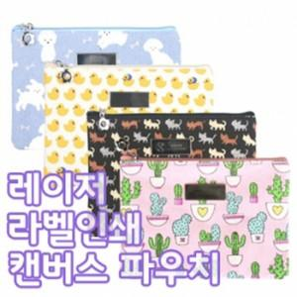

【상세/제작정보】 | [ 레이저 인쇄 가능 제품입니다. ] [ 제품 공급가에 인쇄비가 포함된 제품입니다. ] [ 100개 미만은 구매 및 인쇄가 불가능합니다. ] [ 샘플 출고시 인쇄없는 무지라벨이 부착되어 나가며 반품이 불가합니다. ] [ 샘플 인쇄는 불가능합니다. ]

【인쇄/포장옵션】 | / OPP(비닐)

【공급단가】 | 수량 | 100~ | 300~ | 500~ | 1,000~ | 3,000~
*VAT별도 | 단가 | 1,870원 | 1,810원 | 1,750원 | 1,680원 | 1,620원

【상품 URL】 | http://www.easy1.co.kr/src/goods_detail.php?gdno=29887

